Konsekvensnivåer
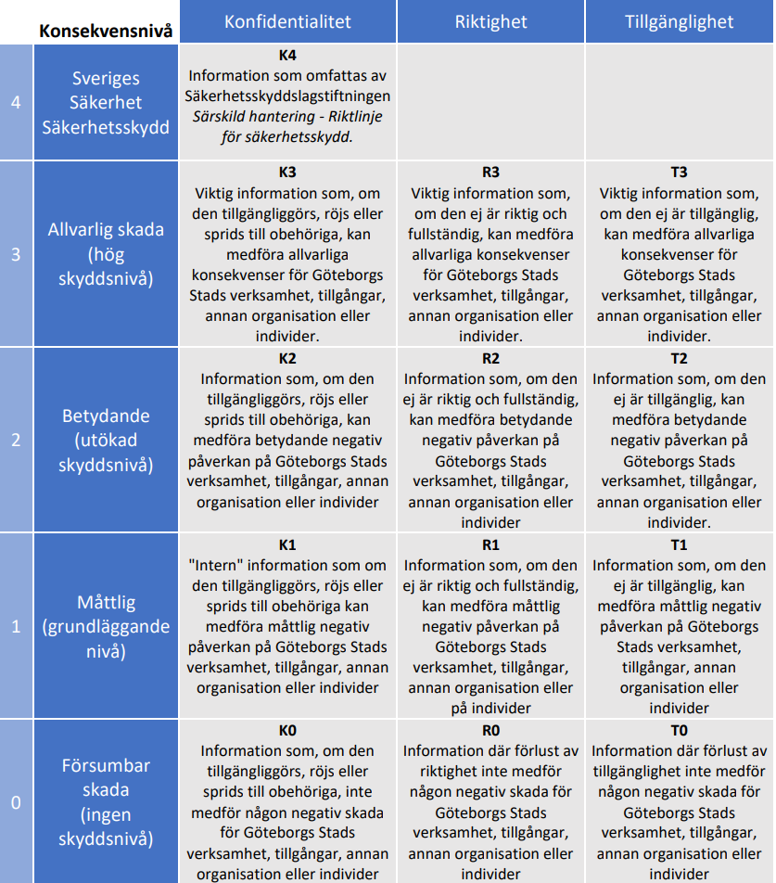
Göteborgs stads klassificeringsmodell | Beskrivning av konsekvensnivåer
 | 3 - Allvarlig skada (hög skyddsnivå) | Övergripande: Mycket allvarlig skada för Göteborgs verksamhet, dess tillgångar, annan organisation eller enskilda individer. Verksamhet: Det är stora svårigheter för verksamheten att fullfölja en eller flera av sina uppdrag. Omfattande skador på verksamhetens tillgångar. Kan ge stor påverkan på andra myndigheter och organisationer (ekonomiskt eller genom extraordinära åtgärder). Samhälle: Samhällsviktiga funktioner i egen eller annans organisation påverkas. Individ: Mycket allvarlig negativ påverkan på enskild individs (medarbetares, medborgares och andra individers) rättigheter, liv och hälsa. Ekonomi: Resultera i mycket hög skadekostnad för verksamheten Varumärke: Mycket allvarlig/katastrofal påverkan på varumärke och förtroende.
 | 2 - Betydande (utökad skyddsnivå) | Övergripande: Betydande skada för Göteborgs verksamhet, dess tillgångar, annan organisation eller enskilda individer. Verksamhet: Verksamheten kan ha besvär med att fullfölja ett eller flera av sina uppdrag. Resulterar i betydande skador på verksamhetens tillgångar. Andra myndigheter och organisationer kan påverkas (ekonomiskt eller genom extraordinära åtgärder). Samhälle: Samhällsviktiga funktioner i egen eller annans organisation påverkas i liten utsträckning. Individ: Betydande negativ påverkan på enskild individs (medarbetares, medborgares och andra individers) rättigheter, liv och hälsa. Ekonomi: Resultera i betydande skadekostnad för verksamheten. Varumärke: Allvarlig/betydande skada på varumärke - förtroende.
 | 1 - Måttlig (grundläggande nivå) | Övergripande: Måttlig skada för Göteborgs verksamhet, dess tillgångar, annan organisation eller enskilda individer. Verksamhet: Verksamheten har inte några större svårigheter att fullfölja och utföra sina uppdrag. Resultera endast i mindre skador på verksamhetens tillgångar. Samhälle: Obetydlig påverkan på samhällsviktiga funktioner vid egen eller annan organisation. Individ: Enstaka personuppgifter som inte är känsliga kan komma att spridas och förorsaka begränsad negativ påverkan på enskilds individs (medarbetares, medborgares och andra individers) rättigheter, liv och hälsa. Ekonomi: Resultera i viss skadekostnad för verksamheten. Varumärke: Viss påverkan på varumärke och förtroende.
 | 0 - Försumbar skada (ingen skyddsnivå) | Övergripande: Ingen/försumbar skada för Göteborgs verksamhet, dess tillgångar, annan organisation eller enskilda individer. Verksamhet: Inga svårigheter för verksamheten att fullfölja sina uppdrag. Ingen skada på verksamhetens tillgångar och ingen påverkan på andra myndigheter eller organisationer. Samhälle: Ingen påverkan på samhällsviktiga funktioner vid egen eller annan organisation. Individ: Enskild individs (medarbetares, medborgares och andra individers) rättigheter, liv och hälsa påverkas minimalt. Ekonomi: Resulterar i ingen eller mycket begränsad skadekostnad. Varumärke: Ingen påverkan på varumärket eller förtroendet.

